Estadísticas
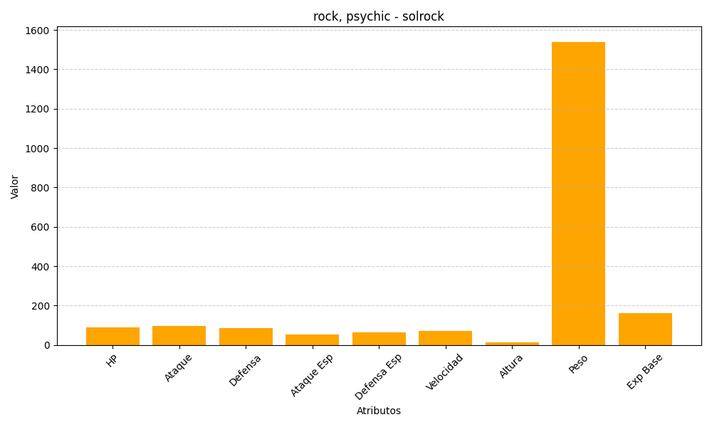
ID | Nombre | Tipo | HP | Ataque | Defensa | Ataque Especial | Defensa Especial | Velocidad | Altura | Peso | Experiencia Base
338 | solrock | rock, psychic | 90 | 95 | 85 | 55 | 65 | 70 | 12 | 1540 | 161

